OCTUBRE
Av. Winston Churchill No. 75
Edificio “J. F. Martínez”, 3er. Piso, Piantini
Santo Domingo, República Dominicana
Teléfono: 809-732-0363
E-Mail: ajimenez@sgn.gob.do
Web Site: www.sgn.gob.do
RNC: 430098329
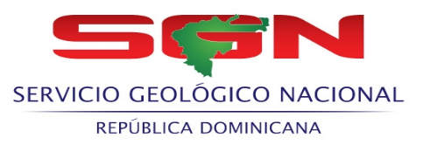 SERVICIO GEOLOGICO NACIONAL

RELACION DE COMPRAS POR DEBAJO DEL UMBRAL - NOVIEMBRE- 2021
Codigo del Proceso | Fecha del Proceso | DESCRIPCIÓN | Adjudicatario | Monto adjudicado RD$
SGN-UC-CD-2021-0017 | 2021-11-03 | ADQUISICIÓN DE BEBIDAS E INSUMOS DE CONSUMO PARA USO DE ESTA INSTITUCIÓN. | Palma Magna, SRL | 41,806.90
SGN-UC-CD-2021-0018 | 2021-11-03 | ADQUISICIÓN DE ARTÍCULOS DE LIMPIEZA E HIGIENE | Palma Magna, SRL | 62,665.64
SGN-UC-CD-2021-0019 | 2021-11-02 | ADQUISICIÓN DE PLACAS DE IDENTIFICACIÓN DE DOCUMENTOS | LOGOMARCA, SA. | 1,770.00

TOTAL: |  |  |  | 106,242.54

 |  | Lic. Fernando Gonzalez Sanchez
 |  | Enc. Dpto. Administrativo Financiero

